Índice

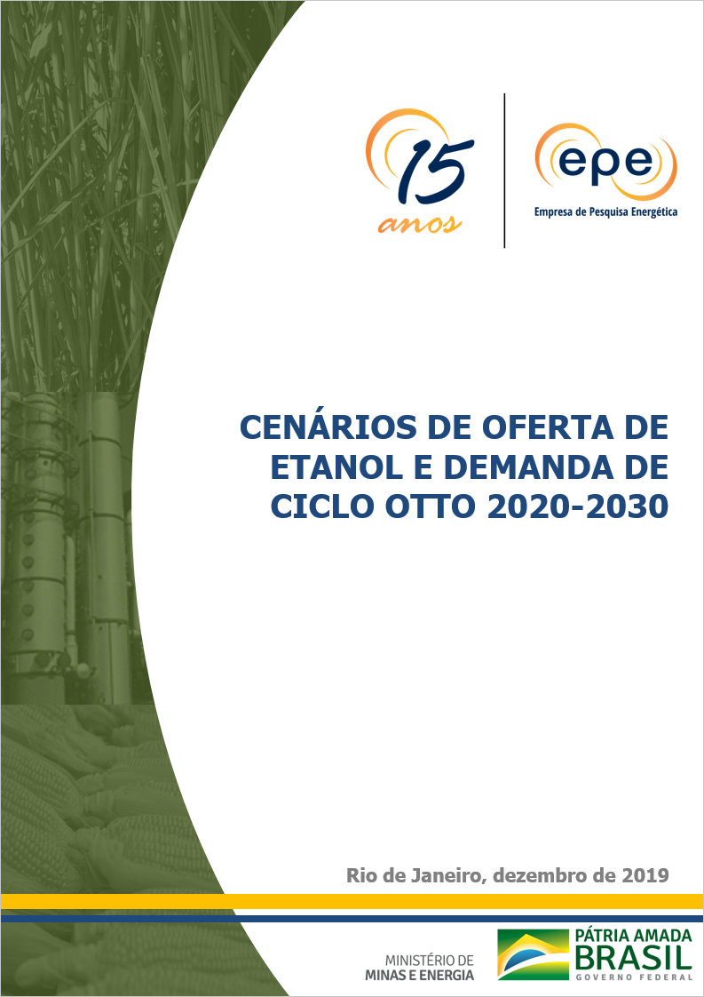

 |  | Cenários de Oferta de Etanol e Demanda Ciclo Otto

Gráfico 1. - Fluxo histórico de unidades produtoras de cana-de-açúcar | Gráfico 12. - Projeção da bioeletricidade a partir do potencial técnico

Gráficos 2-4. - Fluxo de unidades produtoras nos cenários | Gráfico 13. - Potencial de produção de biogás

Gráfico 5. - Produção de açúcar | Gráfico 14. - Emissões evitadas de GEE pelo uso do etanol e bioeletricidade

Gráfico 6 - Área de Cana Processada | Gráfico 15. - Demanda ciclo Otto, sem GNV

Gráfico 7. - Produtividade da cana | Gráfico 16. - Demanda de etanol carburante

Gráfico 8. - Cana processada | Gráfico 17. - Demanda de gasolina A

Gráfico 9. - Quantidade total de Açúcares Totais Recuperáveis (ATR) | Gráfico 18. - Market share do etanol hidratado no flex fuel, em volume

Gráfico 10. - Oferta total de etanol | Gráfico 19. -Balanço Nacional de Gasolina A - Produção PDE 2029

Gráfico 11. - Projeção de bioeletricidade a partir do histórico (curva de conversão) | Gráfico 20 - Balanço nacional de gasolina A - média dos últimos 5 anos

